Sección 01
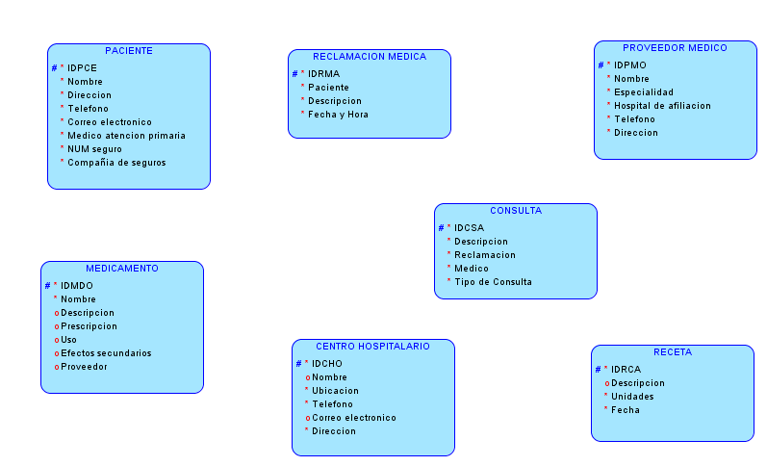
Proyecto de Diseño de Base de Datos

Base de Datos Médica de HealthOne

Caso del Proyecto: Usted es propietario de una pequeña compañía consultora especializada en el desarrollo de bases de datos para el sector médico. Acaba de obtener la adjudicación de un contrato para el desarrollo de un modelo de datos en un sistema de aplicación de base de datos para una compañía de seguros médicos de tamaño mediano que permita realizar un seguimiento de las reclamaciones médicas e incluya información del paciente, información del proveedor (médico), información sobre las consultas en las que el paciente visita a su médico, así como los medicamentos prescritos al paciente. Algunos datos son necesarios, como el nombre del paciente, la dirección, el número de teléfono, la dirección de correo electrónico, etc., así como quién es el médico de atención primaria de cada paciente, el número de ID del seguro y el nombre de la compañía de seguros. También se requiere información sobre cada médico, como su especialidad y los hospitales a los que está afiliado, así como su número de teléfono, dirección, etc. En lo referente a los propios hospitales, necesitaremos saber dónde se encuentran y la información de contacto. En esta ocasión también será necesario registrar en esta base de datos en particular los medicamentos prescritos a cada paciente por parte de un proveedor de asistencia sanitaria para determinar si es admisible la reclamación, incluyendo información básica sobre el medicamento prescrito para asegurarse de que no es incompatible con otras prescripciones del paciente. Se debe conocer el nombre, la finalidad/uso y los posibles efectos secundarios de cada medicamento. Finalmente, la base de datos se utilizará para hacer un seguimiento de las tendencias y para algunos modelados extrapolativos basados en datos acumulados. La base de datos solo se podrá consultar en inglés en un principio, aunque el objetivo es que esté disponible en varios idiomas.

Paso 1: Determinación de Entidades, Atributos, UID (Seccións 2 y 3)

Basándose en el caso de negocio descrito anteriormente, deberá identificar los requisitos de base de datos y, a continuación, crear un modelo de datos conceptual que responda a estas necesidades.

1. Compruebe qué tipo de información puede contener una base de datos médica. Lea artículos y compruebe en Internet qué retos plantea el registro de esta información.

DESARROLLO:

Una base de datos médica tiene especial interés por acceder a la información científica de los pacientes en los diferentes centros de servicios médicos, como ser:
datos del paciente, médico, hospitalarios y sobre los medicamentos prescrito a los pacientes, entre otros.

Nesesariamente, el registro de esta información tiene algunos retos, tales como:

Cubrir especialidades médicas concretas, están disponibles a través de Internet.
Acceder a servicios médicos a través de diversas aplicaciones especializadas en medicina.
Consultar la base de datos y escoger entre un amplio abanico de opciones de asistencia médica.
Incluir el texto completo de recursos como directrices de práctica clínica, guías rápidas e informes médicos.

2. Recabe información médica para comprender mejor el tema. Busque el tipo de información de la que necesitará hacer un seguimiento.

DESARROLLO:

Los requisitos de información médica, normalmente requieren dar un seguimientos a las actividades médicas y administrativas, tales como ser:
asistencia médica o consultas, pacientes, médicos y proveedores de servicios médicos, medicamentos prescritos y centros de atención hospitalaria.

3. Elabore una lista de las necesidades de negocio, las reglas y las suposiciones según el caso, la investigación y los objetivos.

DESARROLLO:

Requisitos de base de datos: *) Realizar un seguimiento de las reclamaciones médicas *) Realizar un seguimiento de la información del paciente *) Realizar un seguimiento de información del proveedor (médico) *) Realizar un seguimiento de información sobre las consultas medicas *) Realizar un seguimiento de medicamentos prescritos al paciente *) Datos del paciente: nombre, dirección, teléfono, correo electrónico, médico de atención primaria, ID del seguro, compañia de seguros, etc. *) Datos del médico: nombre, especialidad, hospitales a los que está afiliado, teléfono, dirección, etc. *) Datos Hospitalarios: hospital, ubicación, información de contacto. *) Registrar en esta base de datos en particular los medicamentos prescritos por parte de un proveedor para determinar si es admisible la reclamación. *) Registrar la información básica sobre el medicamento prescrito: Descripción, reclamación admisible, prescripciones incompatibles, nombre, la finalidad/uso, posibles efectos secundarios. *) Se consultara la base de datos para hacer un seguimiento de las tendencias y para algunos modelados extrapolativos basados en datos acumulados. *) La base de datos solo se podrá consultar en inglés en un principio y luego en varios idiomas.

4. Confeccione una lista de posibles entidades, incluidos sus atributos, las opciones del atributo y un posible UID para cada entidad.

DESARROLLO:

 | RECLAMACIÓN MÉDICA |  | PACIENTE |  | PROVEEDOR |  | CONSULTA |  | MEDICAMENTO |  | MÉDICO |  | CENTRO HOSPITALARIO |  | RECETA MÉDICA
# | NUM | # | ID | # | ID | # | NUM | # | ID | # | ID | # | NUM | # | ID
* | Descripción | * | Nombre | * | Nombre | * | Descripción | * | Nombre | * | Nombre | * | Nombre | * | Medicamento
* | Fecha | * | Dirección |  |  | * | Paciente | o | Descripción | * | Especialidad | * | Ubicación | o | Descripción
* | Hora | * | Telefono |  |  | * | Médico | * | Reclamación admisible | * | Hospitales de afiliación | * | Información de contacto | * | Unidades
 |  | * | Correo electrónico |  |  |  |  | o | Prescripciones incompatibles | * | Telefono |  |  | * | Fecha
 |  | * | Médico de atención primaria |  |  |  |  | o | Finalidad/uso | * | Dirección
 |  | * | ID del seguro |  |  |  |  | o | Posibles efectos secundarios
 |  | * | Compañía de seguros |  |  |  |  | * | Proveedor

5. Cree un Diagrama de Relación de Entidad (ERD) que cumpla estos objetivos y necesidades. (Nota: Cree solo las entidades. Las relaciones se agregarán en el paso 3)

DESARROLLO:

Sección 02
Proyecto de Diseño de Base de Datos

Base de Datos Médica de HealthOne

Caso del Proyecto: Usted es propietario de una pequeña compañía consultora especializada en el desarrollo de bases de datos para el sector médico. Acaba de obtener la adjudicación de un contrato para el desarrollo de un modelo de datos en un sistema de aplicación de base de datos para una compañía de seguros médicos de tamaño mediano que permita realizar un seguimiento de las reclamaciones médicas e incluya información del paciente, información del proveedor (médico), información sobre las consultas en las que el paciente visita a su médico, así como los medicamentos prescritos al paciente. Algunos datos son necesarios, como el nombre del paciente, la dirección, el número de teléfono, la dirección de correo electrónico, etc., así como quién es el médico de atención primaria de cada paciente, el número de ID del seguro y el nombre de la compañía de seguros. También se requiere información sobre cada médico, como su especialidad y los hospitales a los que está afiliado, así como su número de teléfono, dirección, etc. En lo referente a los propios hospitales, necesitaremos saber dónde se encuentran y la información de contacto. En esta ocasión también será necesario registrar en esta base de datos en particular los medicamentos prescritos a cada paciente por parte de un proveedor de asistencia sanitaria para determinar si es admisible la reclamación, incluyendo información básica sobre el medicamento prescrito para asegurarse de que no es incompatible con otras prescripciones del paciente. Se debe conocer el nombre, la finalidad/uso y los posibles efectos secundarios de cada medicamento. Finalmente, la base de datos se utilizará para hacer un seguimiento de las tendencias y para algunos modelados extrapolativos basados en datos acumulados. La base de datos solo se podrá consultar en inglés en un principio, aunque el objetivo es que esté disponible en varios idiomas.

Paso 2: Supertipos y Subtipos (Sección 4, Lección 1)

Como se indica en el caso, debemos realizar un seguimiento de las consultas en las que el paciente visita a su médico. Algunas consultas de pacientes están relacionadas con una nueva afección/enfermedad, otras son consultas de seguimiento de un diagnóstico existente y otras son consultas o revisiones de rutina de “pacientes con buena salud”. Nos gustaría poder realizar un seguimiento del tipo de consulta que se realiza cada vez, de forma que podamos guardar información específica de la consulta. Por ejemplo:

1. De cada nueva consulta por afección/enfermedad, se almacenará un diagnóstico inicial 2. En las consultas de seguimiento, es necesario realizar un seguimiento del estado del paciente en relación con el diagnóstico 3. En las revisiones rutinarias, debemos realizar un seguimiento de información vital sobre el paciente, como la presión sanguínea actual, la altura y el peso.

Modifique el ERD mediante una estructura de supertipo/subtipo dentro de la entidad Consulta.

DESARROLLO:

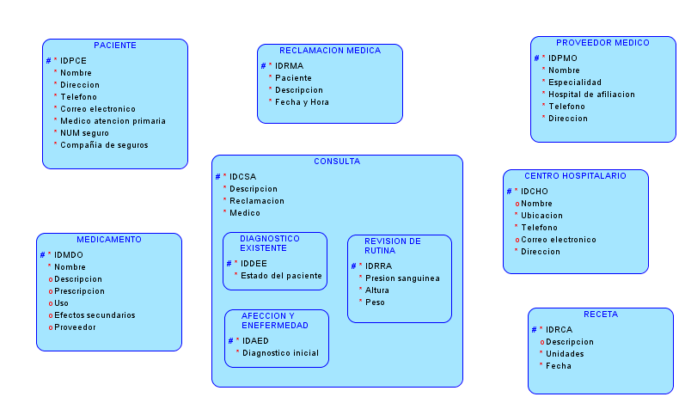

Paso 3: Relaciones (Sección 5, Lección 1, 2, 3)

A la hora de crear las entidades, deberá considerar previamente qué relaciones se deben establecer entre ellas. Cree las relaciones entre estas entidades, incluyendo las opciones y la cardinalidad de la relación.
1. Escriba el ERD de cada una de las relaciones.
2. Algunas relaciones serán transferibles y otras intransferibles (asegúrese de mostrar este aspecto en el ERD). Por ejemplo, una vez que se ha extendido una receta para un paciente, esta no se podrá transferir a otro paciente.
3. Los tipos de relación posibles son: de 1 a 1, de 1 a varios y de varios a varios.
4. Cualquier relación de varios a varios se debe resolver. Por ejemplo, cada médico puede estar asociado a varios hospitales y cada hospital puede tener varios médicos asociados. Debemos asegurarnos de que esta relación de varios a varios se resuelve, de modo que nos permita realizar un seguimiento de qué médicos están afiliados a qué hospitales.
Modifique el ERD para incluir las relaciones.

RELACIONES DE ENTIDADES:

Cada paciente puede realizar una reclamación médica (no transferible)
Cada reclamación médica debe ser realizada por un paciente

Cada reclamación médica debe generar una o más consultas
Cada consulta debe ser generada por una reclamación médica

Cada reclamación médica debe ser gestionada en un centro hospitalario
Cada centro hospitalario puede gestionar una o más relamaciones médicas

Cada centro hospitalario debe asociar uno o más proveedores médicos
Cada proveedor médico debe estar asociado a uno o más centros hospitalarios

Cada proveedor médico puede atender una o más consultas
Cada consulta debe ser atendida por un proveedor médico

Cada receta debe ser otorgada en una consulta
Cada consulta puede otorgar una o más recetas

Cada proveedor médico puede asignar una o más recetas médicas
Cada receta médica debe ser asignada por un proveedor médico

Cada receta médica puede ser solicitada en uno o más proveedores sanitarios
Cada proveedor sanitario puede recibir la solicitud de una o más recetas médicas

Cada medicamento puede ser suministrado por uno o más proveedores sanitarios
Cada proveedor sanitario puede suministrar uno o más medicamentos

Cada receta médica debe espesificar un medicamento
Cada medicamento puede ser espeficado en una o más recetas

Cada paciente puede recibir una o más recetas (por medicamento)
Cada receta puede ser recibida por un paciente

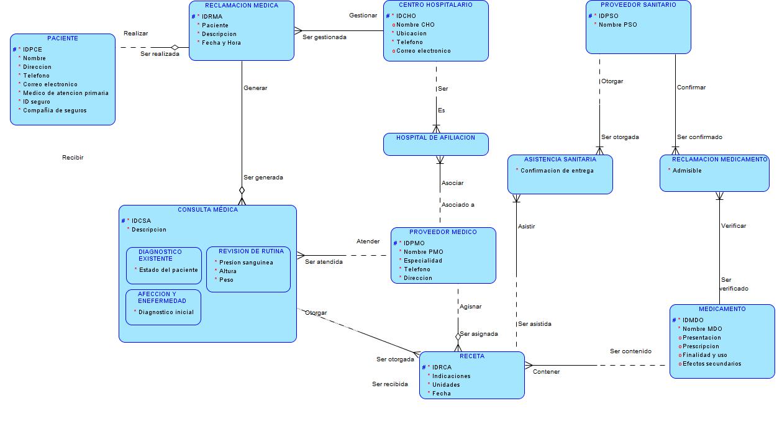

Paso 4: Normalización (Sección 6, Lección 2, 3, 4)

Asegúrese de que cada entidad se ha normalizado al tercer formato normal; esto significa que:
1. El primer formato normal establece que todos los atributos tienen un valor único: no hay atributos con varios valores. Por ejemplo, cada paciente solo puede tener un médico de atención primaria, cada médico solo puede tener una especialidad, etc.
2. El segundo formato normal indica que todos los atributos deben ser dependientes de la clave completa de la entidad. Por ejemplo, debemos conocer el nombre de cada medicamento, para qué está indicado y sus efectos secundarios, pero si lo incluimos en la entidad Prescripción, solo dependerá del medicamento que se recete, y no de la persona a la que vaya destinado o del médico que lo haya prescrito, por lo que no pertenece a la misma entidad que la propia información de la prescripción.
3. El tercer formato normal establece que ningún atributo que no sea UID puede ser dependiente de otro atributo que no sea UID. Por ejemplo: el número de ID del seguro de un paciente determinará en qué compañía de seguros se encuentra asegurado. El número de ID determina el nombre de la compañía de seguros.
Modifique el ERD para incorporar las 3 etapas de normalización.

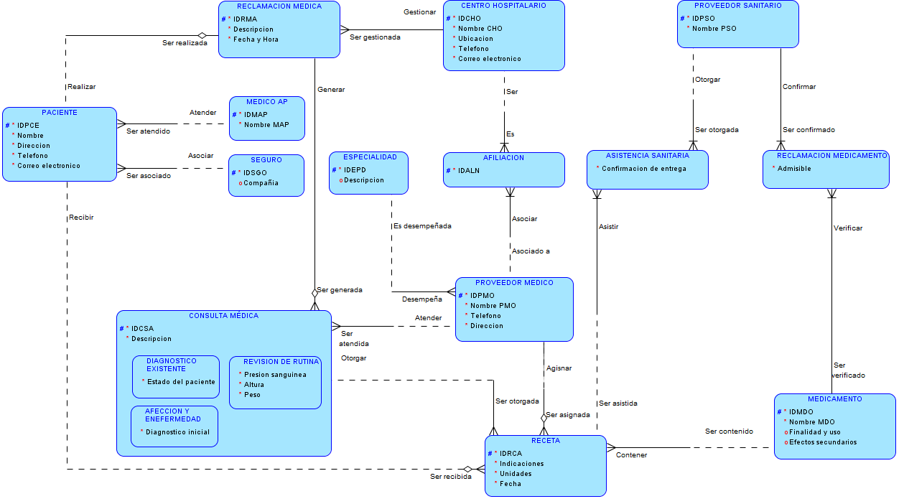

Paso 5: Arcos (Sección 7, Lección 1)

Cada prescripción de un médico debe ser rellenable o no rellenable. No pueden ser ambas a la vez.
Modifique el ERD para hacer esta distinción mediante un arco. Las prescripciones rellenables tendrán información sobre el número y el tamaño de las recargas. Todas las prescripciones requerirán información sobre la fecha, la posología y la duración del tratamiento.

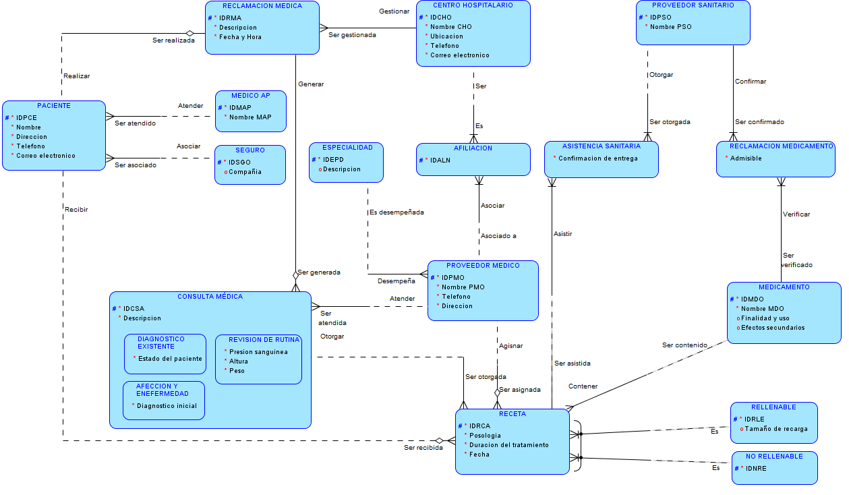

Paso 6: Relaciones Recursivas (Sección 7, Lección 2)

Algunos pacientes de la entidad de paciente pueden formar parte de la misma familia y estar cubiertos por el mismo seguro. Nos gustaría designar un campo en la entidad de paciente que muestre quién es el titular del seguro de cada paciente: este campo sería el número de ID del paciente de la persona que es el titular del seguro para la familia.
Modifique el ERD para incluir una relación recursiva sobre la entidad Paciente que muestre el rol del titular del seguro.

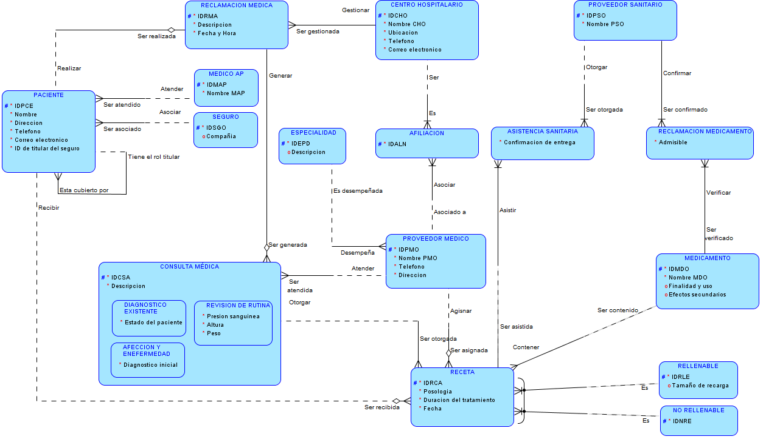

Paso 7: Modelado de Datos Históricos (Sección 8, Lección 1)

Se utilizaría para analizar a los proveedores (médicos) y su eficacia: si un paciente cambia los médicos de atención primaria, nos gustaría poder realizar un seguimiento de estos cambios. De esta forma, también permitiría realizar un seguimiento de la atención al paciente durante toda su vida. Nos gustaría poder guardar un registro de los gráficos de cada paciente y de los médicos que hayan podido proporcionar información sobre ellos.
Modifique el ERD para incluir una entidad que muestre un historial de los médicos de atención primaria anteriores y las fechas en las que se asignó un médico a un determinado paciente.

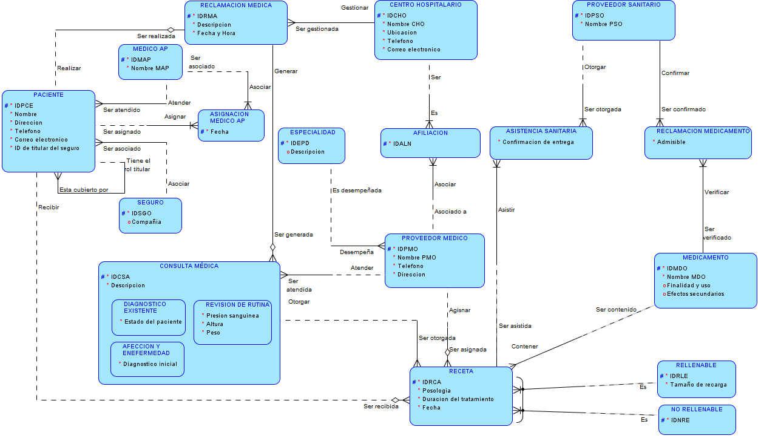

Paso 8: Asignación Básica (Sección 9, Lección 1, 2, 3, 4)

Transforme las entidades de la base de datos HealthOne en diagramas de tabla (utilice las convenciones de nomenclatura adecuadas). Transforme las relaciones en columnas de clave ajena. Transforme la entidad de supertipo Consulta mediante la implantación de una única tabla. Utilizando los siguientes diagramas de tabla, incluya tantas filas como sea necesario:

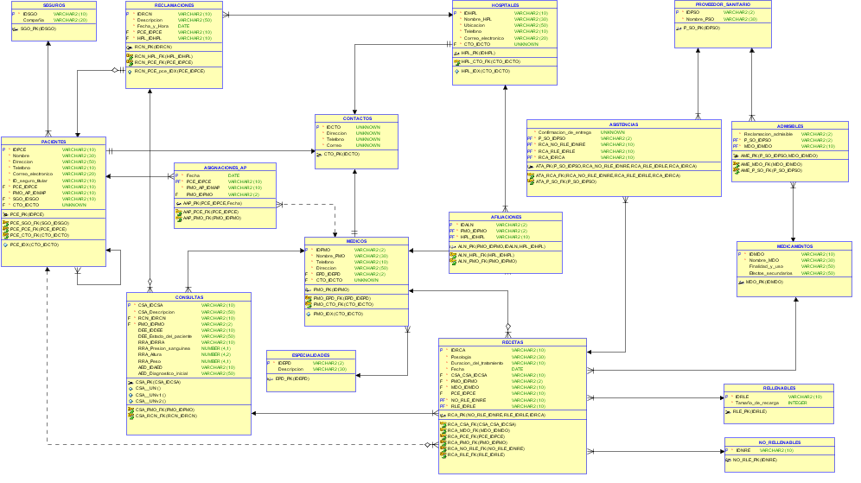

Paso 9: Presentación a la Clase (Cliente) (Sección 11 Lección 1, 2, 3, 4)

Cree una presentación para el cliente HeathOne, cuyo rol será representado por su instructor y por la clase. Se le ofrecerá la oportunidad de presentar el ERD como una herramienta de comunicación, junto con las reglas de negocio, para mostrar al cliente que comprende sus necesidades y que su diseño satisface estas necesidades.
Organice su presentación, incluyendo:
• Explicación del problema
• Requisitos de información del negocio claramente expuestos
• Supuestos
Se sugiere el siguiente orden para la presentación:
1. Presente a los miembros del grupo
2. Exponga el problema de negocio que ha abordado
3. Presente y explique el ERD (con un tamaño suficiente para que todos puedan verlo)
4. Resuma de qué manera su solución satisface las necesidades del cliente
5. Presente la documentación escrita
6. Exponga los supuestos que haya realizado al crear la solución
7. Agradezca a los clientes el tiempo dedicado
8. Salga de forma correcta

LISTO.

